SISTEMA_OBRAS_CIVILES
 | REPORTE FOTOGRÁFICO - Sistema de Obras Civiles / Seguridad Exterior
Nombre de la Estacion: | NUEVO_IMPERIAL_PUEBLO
Nombre de Localidad: | NUEVO IMPERIAL
Fecha: | 22/05/2026 - 22/05/2026
Direccion: | AH 7 DE AGOSTO MZ J LT 4
ID site: | LI1076
CRQ: | CRQ000000070613
Sticker Año mantenimiento |  |  | Letrero de Localidad beneficiaria o GPS
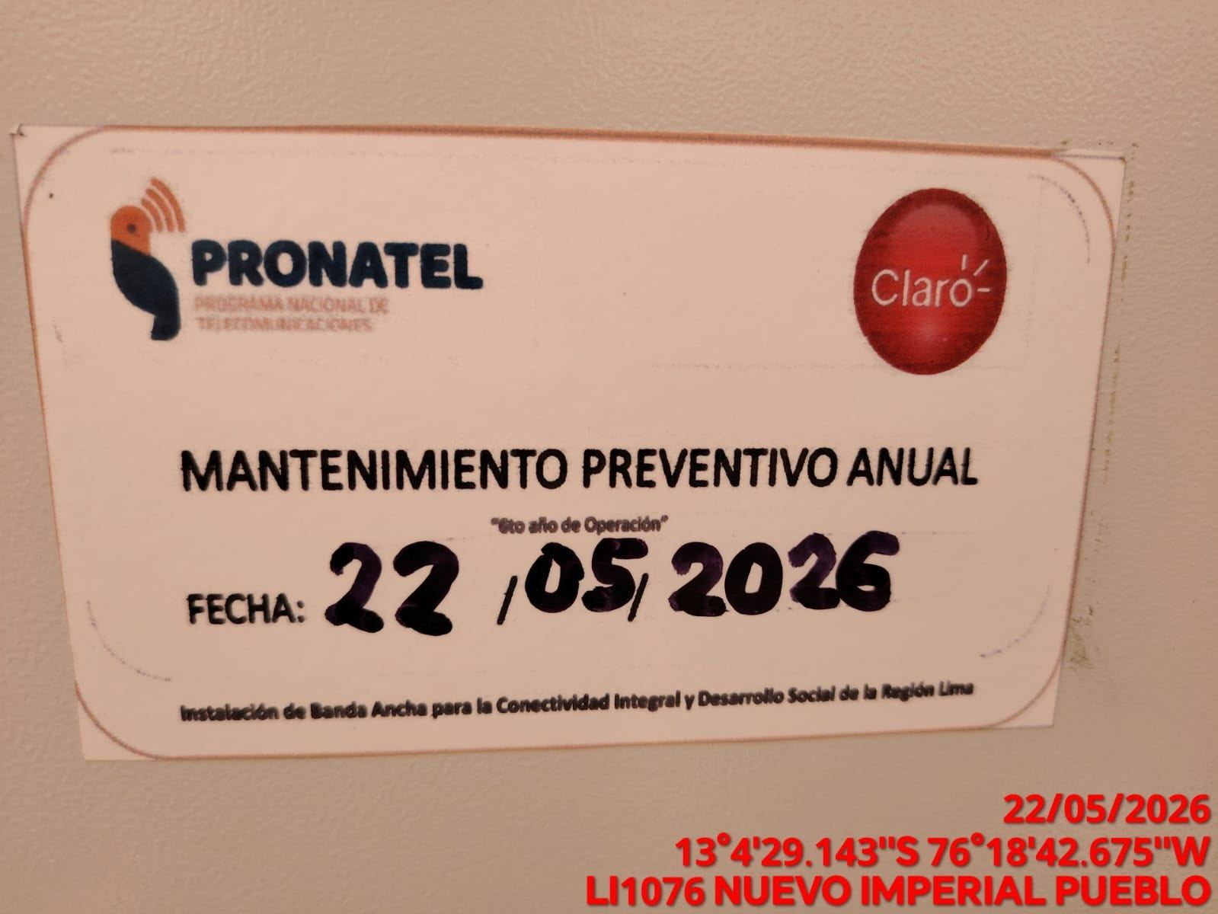 |  |  | 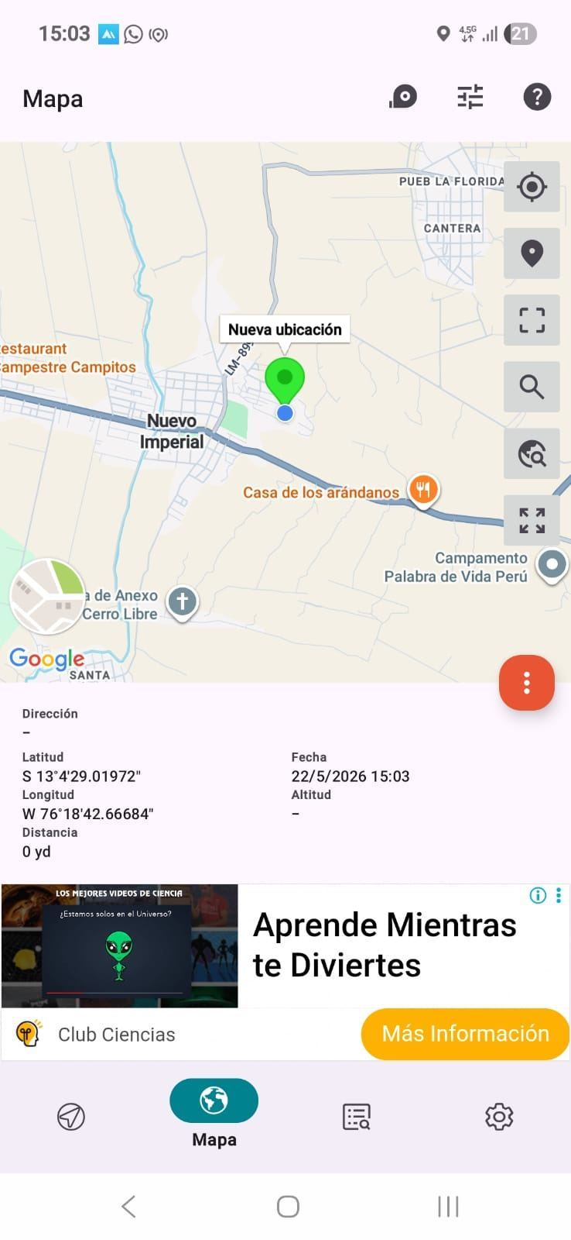

REVISION DEL ESTADO DE COLUMNAS Y VIGAS
ANTES |  | DURANTE |  | DESPUES
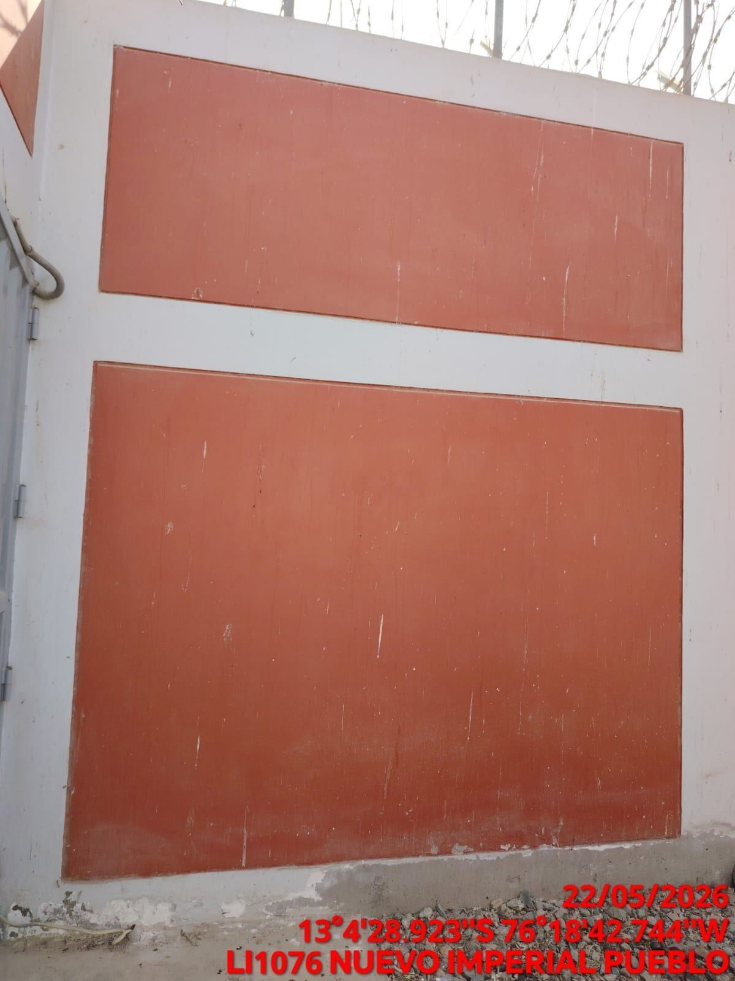 |  | 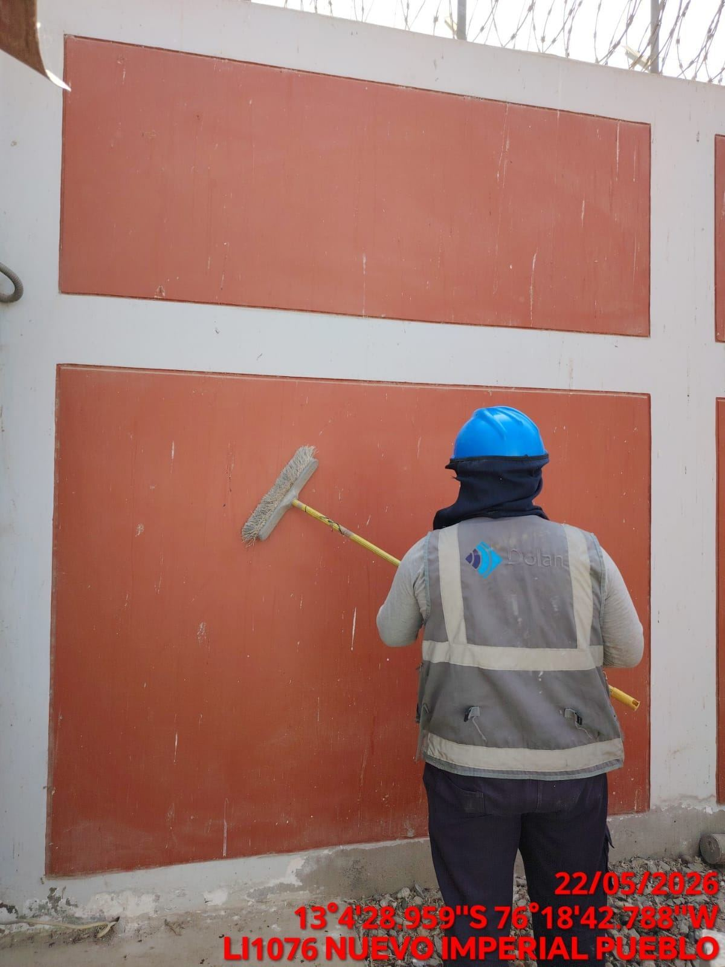 |  | 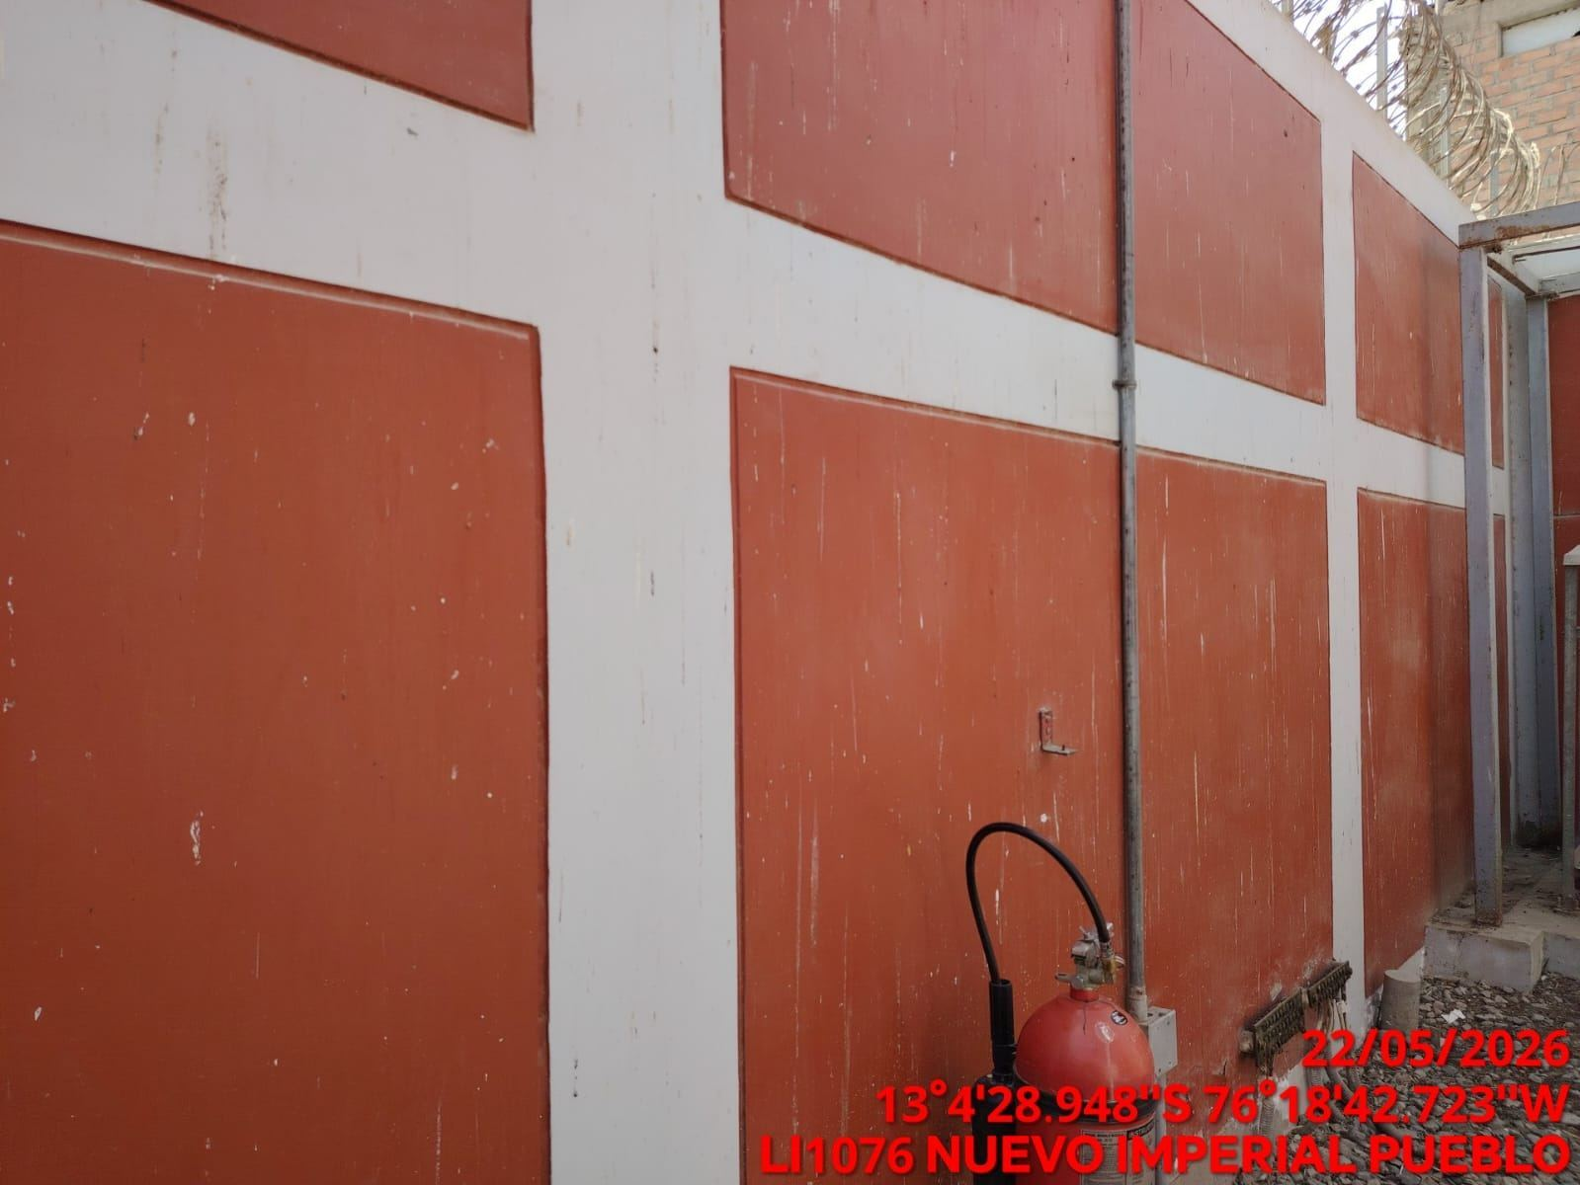

REVISION DEL ESTADO DEL CERCO PERIMETRICO
ANTES |  | DURANTE |  | DESPUES
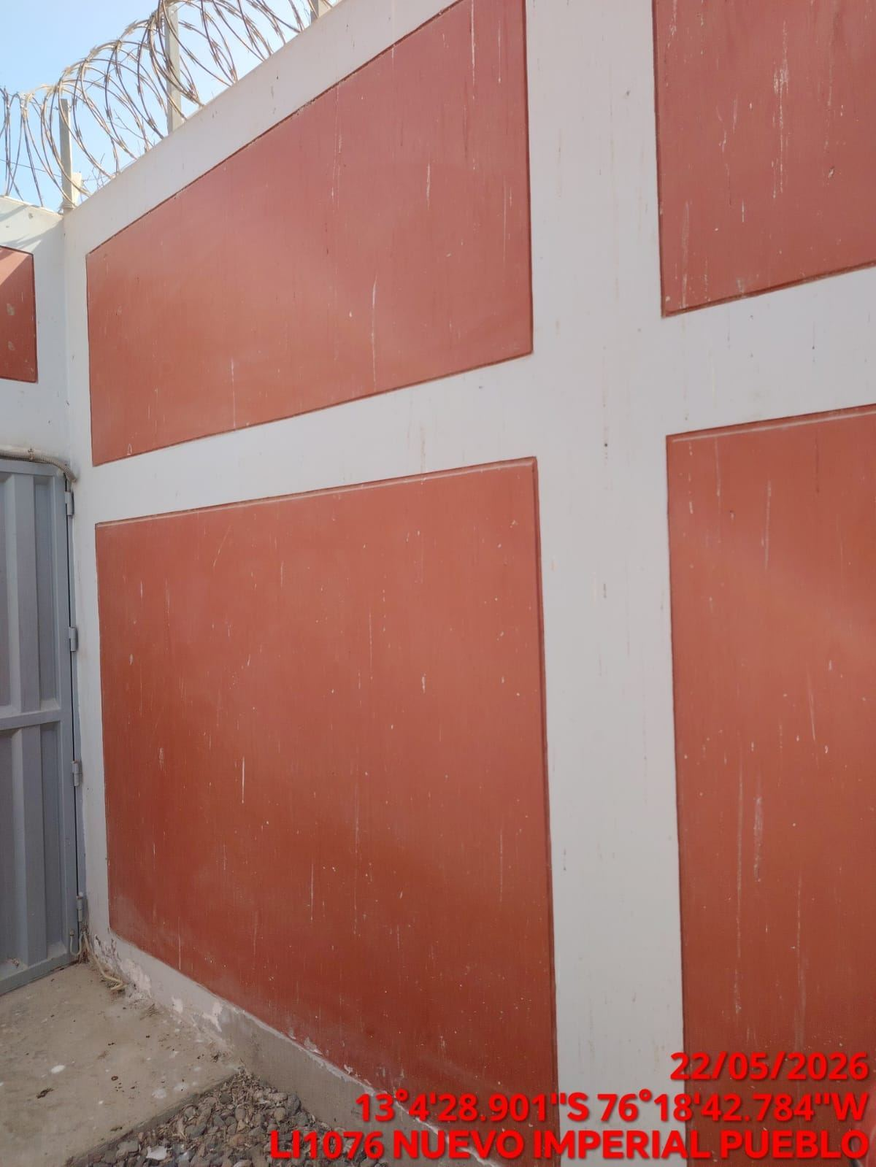 |  | 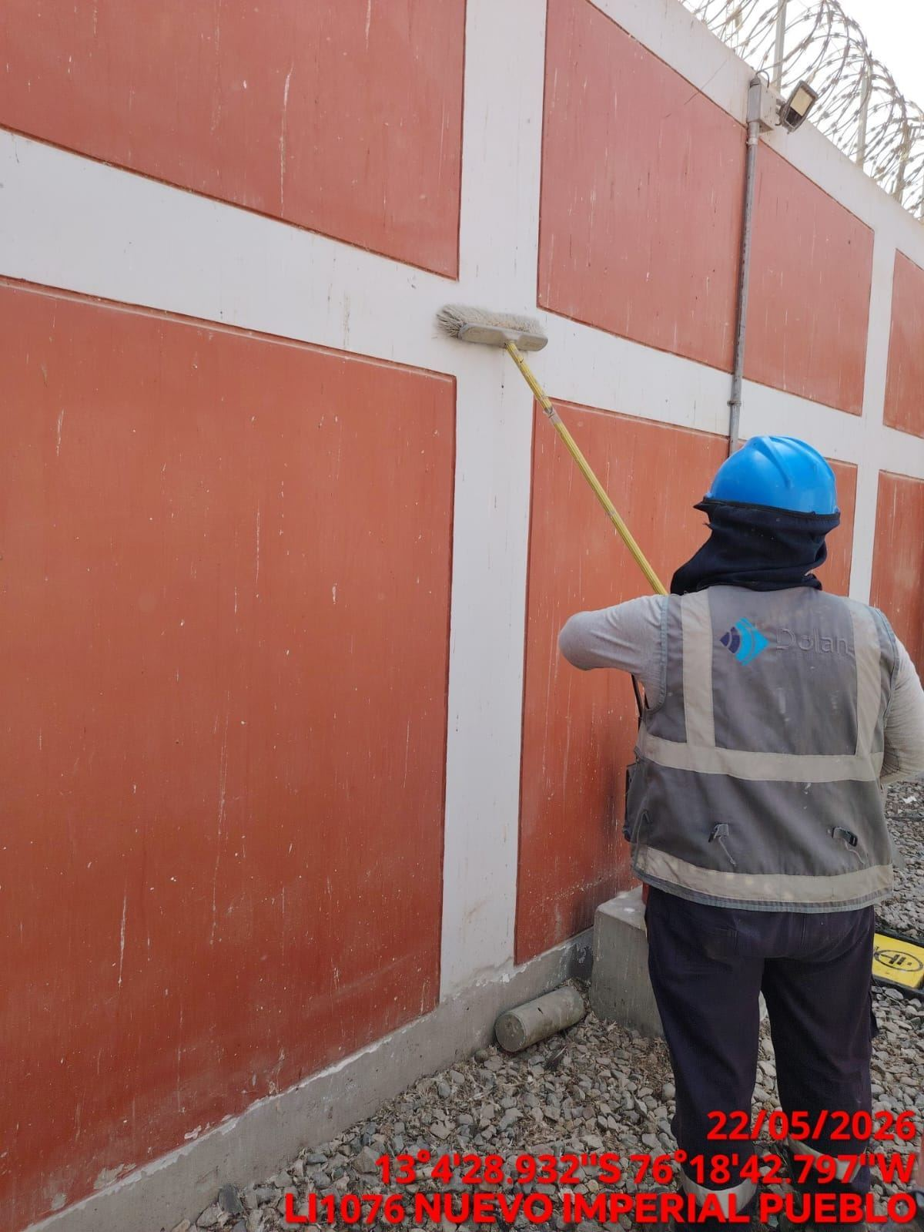 |  | 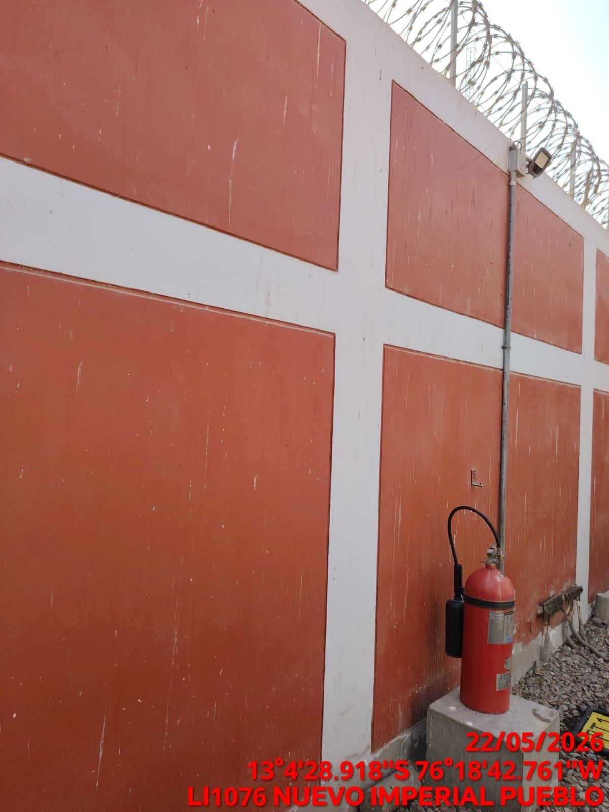

REVISION DEL ESTADO DE LA CONCERTINA
ANTES |  | DURANTE |  | DESPUES
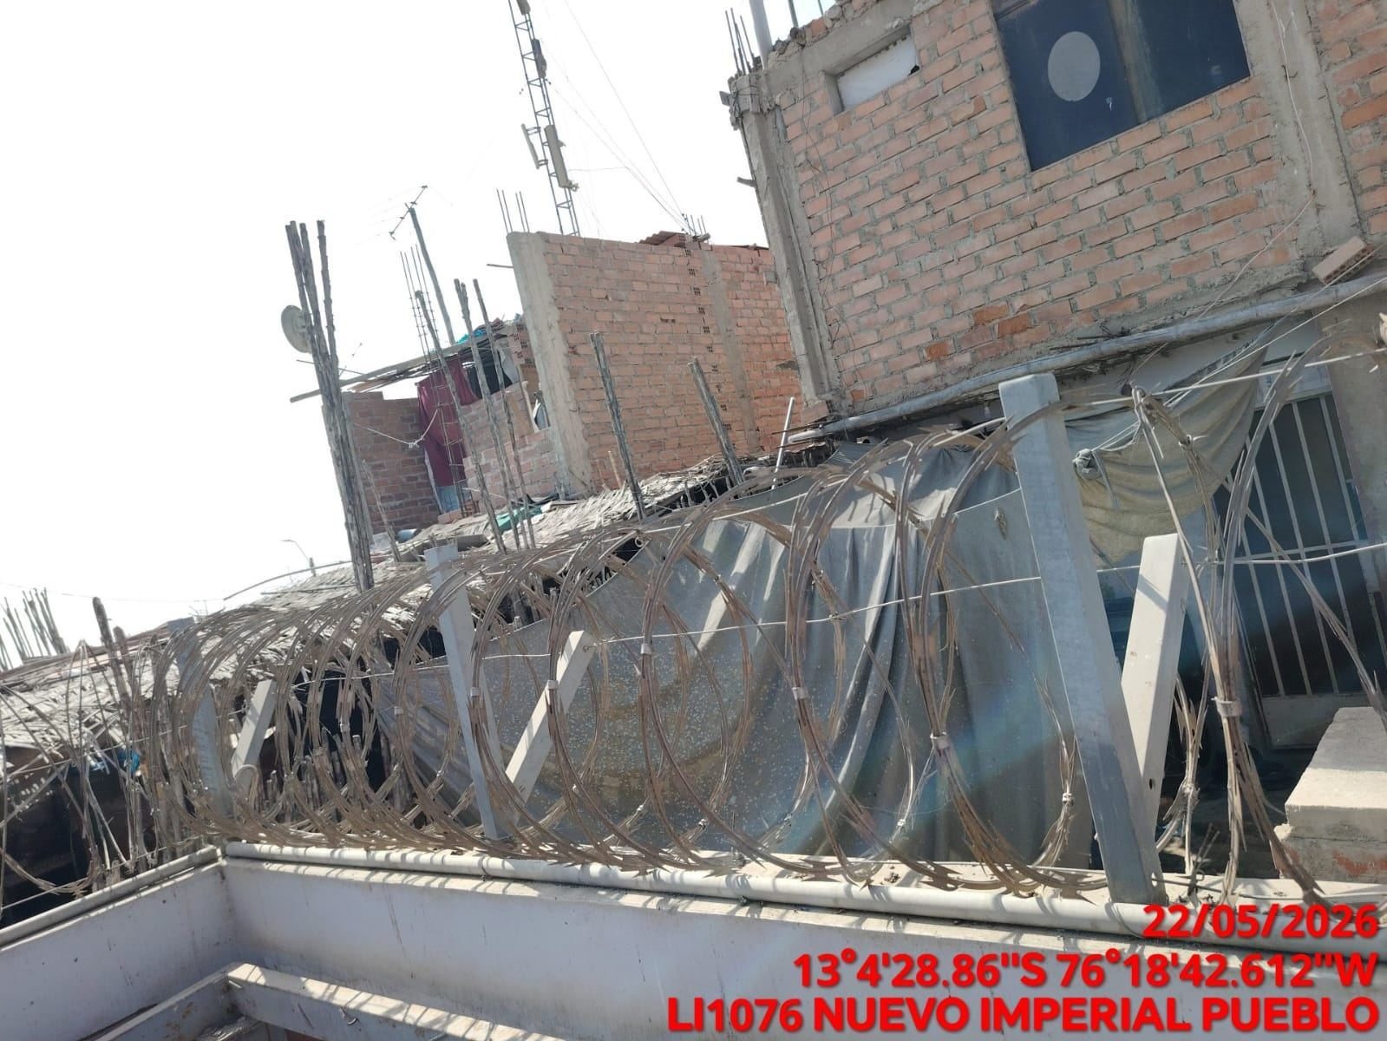 |  | 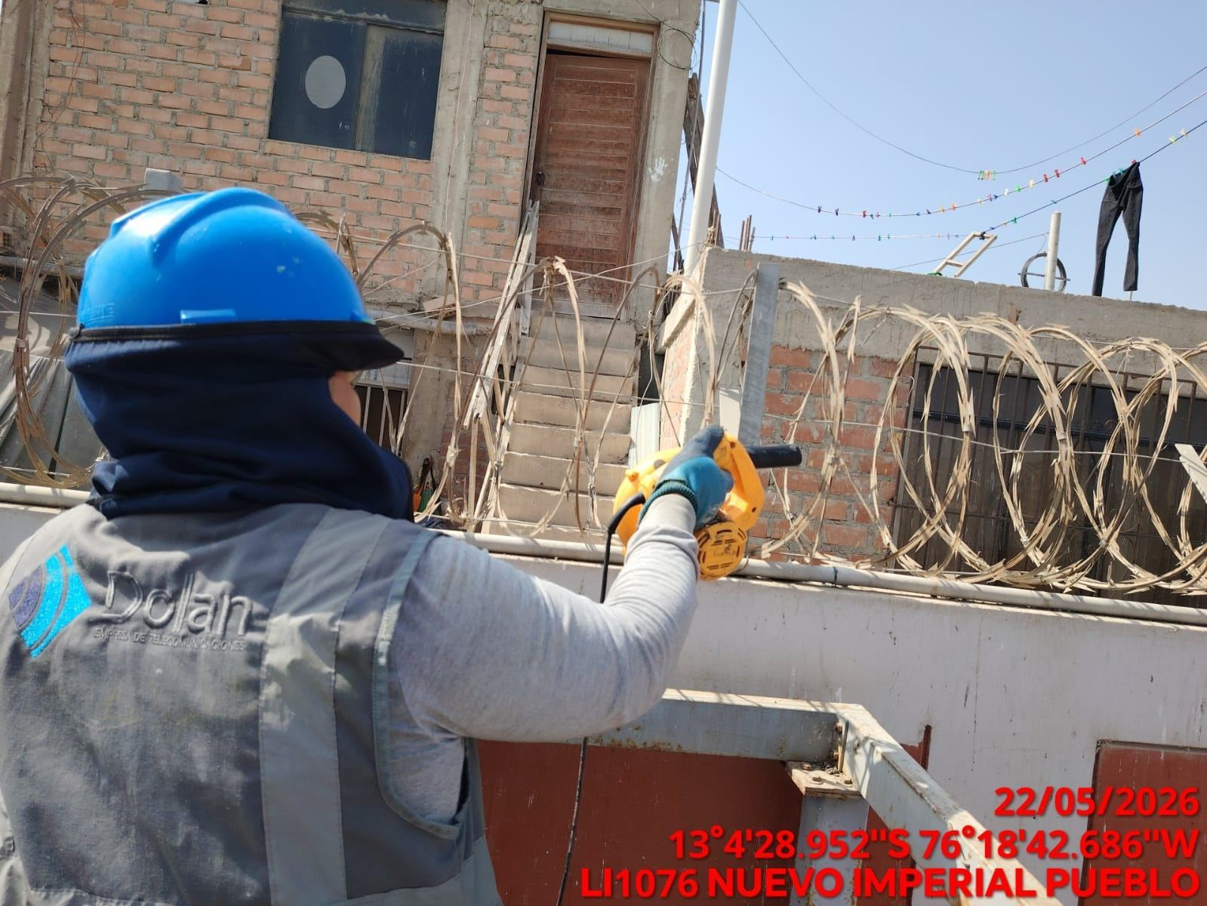 |  | 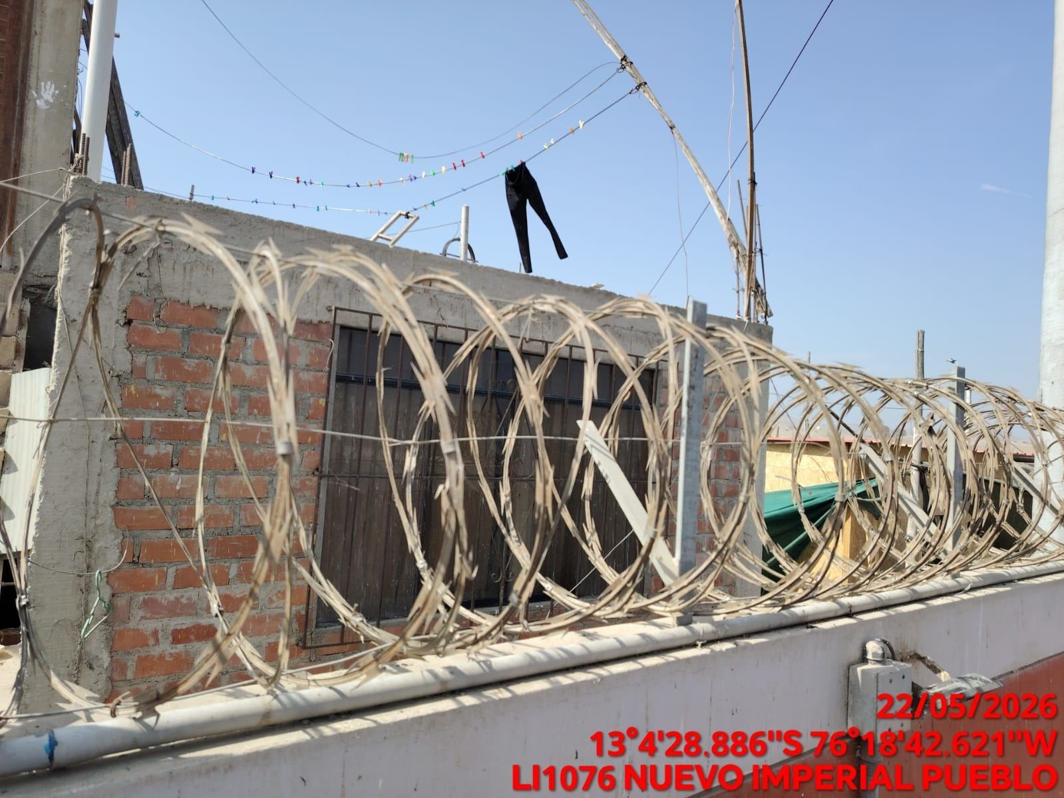

REVISION DEL ESTADO DE LA PUERTA
ANTES |  | DURANTE |  | DESPUES
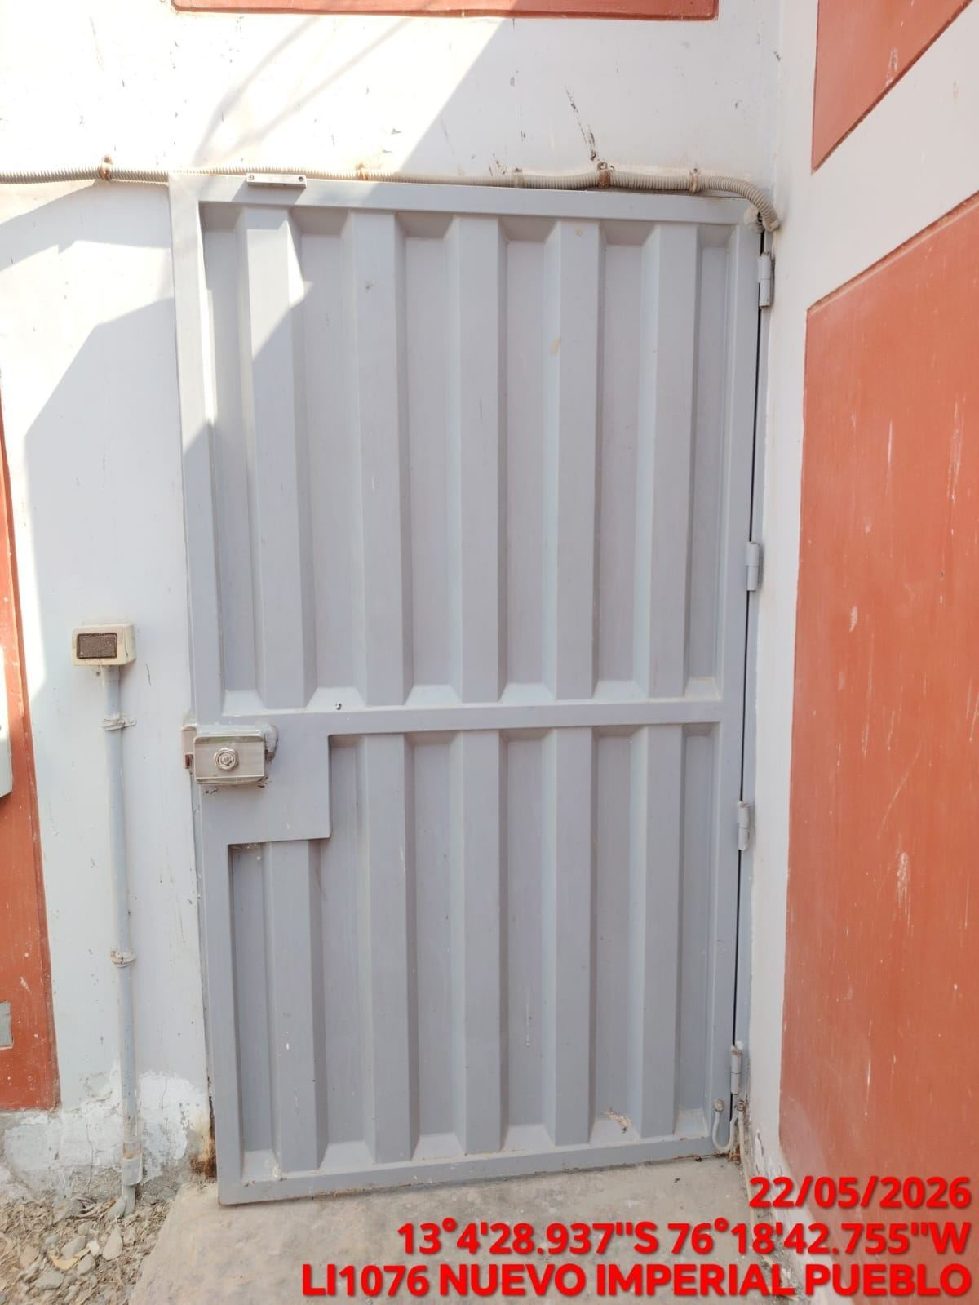 |  | 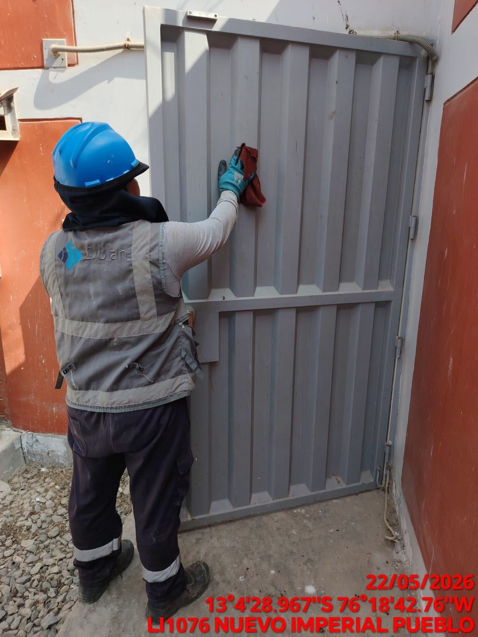 |  | 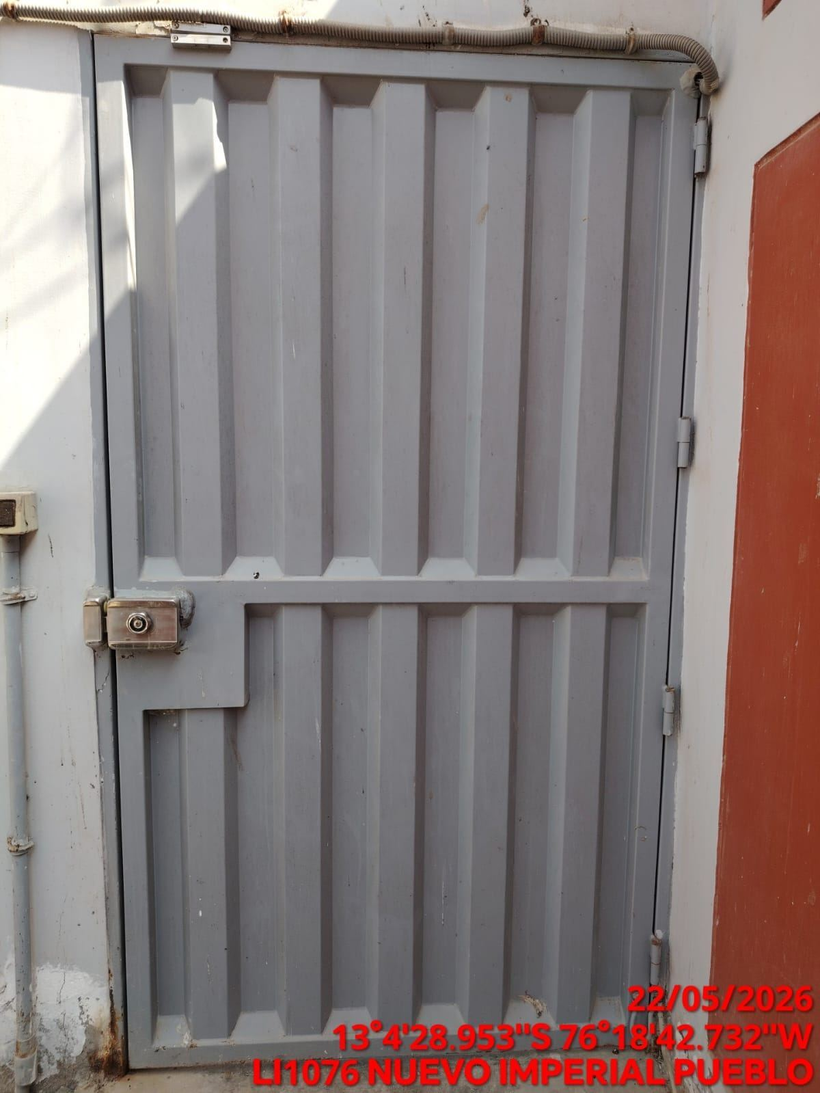

FOTOS DEL EQUIPAMIENTO EN INTERIOR DEL GABINETE
ANTES |  | DURANTE |  | DESPUES
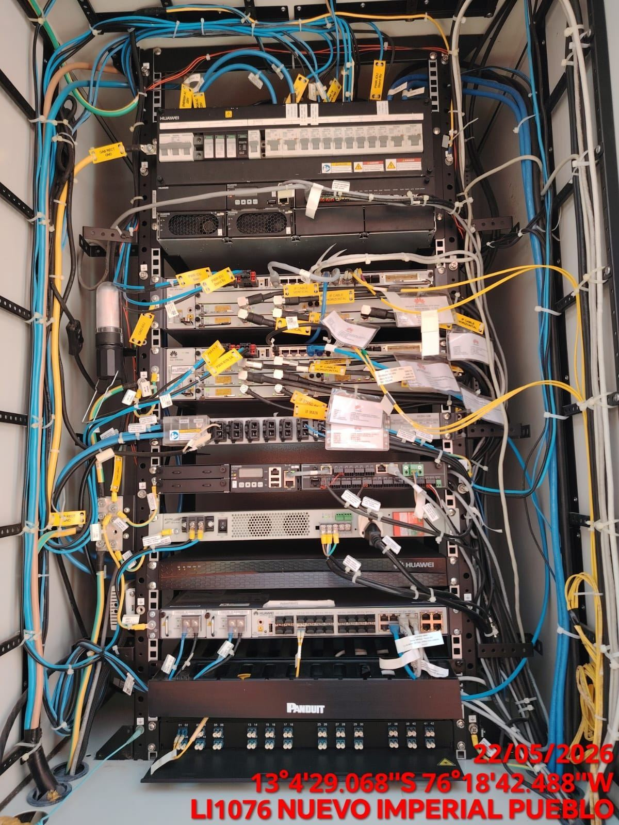 |  | 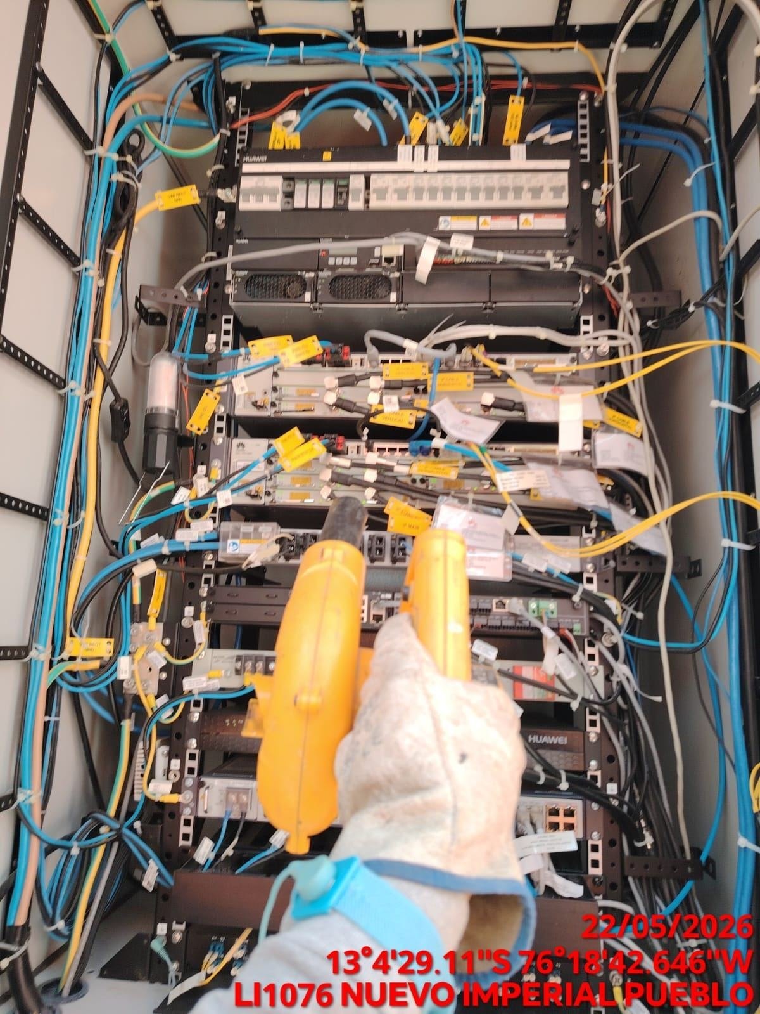 |  | 